Tab 1.2.
REPUBLIKA HRVATSKA
GRAD ZAGREB

GRADSKI URED ZA STRATEGIJSKO
PLANIRANJE I RAZVOJ GRADA

Odjel za statistiku

1.2. ZAPOSLENI PREMA PODRUČJIMA NKD-a 2007. I SPOLU
 |  |  |  |  | stanje 31. ožujka
 |  | 2018. |  | 2019.
 |  | ukupno | žene | ukupno | žene
UKUPNO |  | 429,545 | 210,461 | 437,624 | 215,668
A | Poljoprivreda, šumarstvo i ribarstvo | 1,881 | 751 | 1,774 | 718
B | Rudarstvo i vađenje | 884 | 217 | 958 | 245
C | Prerađivačka industrija | 44,179 | 15,475 | 45,015 | 16,041
D | Opskrba električnom energijom, plinom, parom i klimatizacija | 4,257 | 1,524 | 4,407 | 1,582
E | Opskrba vodom; uklanjanje otpadnih voda, gospodarenje otpadom te djelatnosti sanacije okoliša | 4,417 | 712 | 4,744 | 837
F | Građevinarstvo | 25,790 | 2,958 | 25,179 | 2,936
G | Trgovina na veliko i na malo; popravak motornih vozila i motocikala | 78,185 | 39,694 | 78,359 | 39,642
H | Prijevoz i skladištenje | 20,603 | 4,893 | 20,706 | 4,972
I | Djelatnosti pružanja smještaja te pripreme i usluživanja hrane | 18,109 | 8,715 | 18,882 | 9,291
J | Informacije i komunikacije | 25,670 | 10,010 | 27,671 | 10,746
K | Financijske djelatnosti i djelatnosti osiguranja | 20,147 | 13,436 | 19,915 | 13,289
L | Poslovanje nekretninama | 5,040 | 2,568 | 5,195 | 2,603
M | Stručne, znanstvene i tehničke djelatnosti | 36,994 | 18,316 | 38,846 | 19,624
N | Administrativne i pomoćne uslužne djelatnosti | 24,622 | 11,300 | 23,988 | 11,199
O | Javna uprava i obrana; obvezno socijalno osiguranje | 34,612 | 18,946 | 35,434 | 19,281
P | Obrazovanje | 30,307 | 22,817 | 30,931 | 23,282
Q | Djelatnosti zdravstvene zaštite i socijalne skrbi | 31,644 | 24,557 | 32,775 | 25,341
R | Umjetnost, zabava i rekreacija | 10,421 | 5,459 | 10,785 | 5,666
ZAPOSLENI U POSLOVNIM SUBJEKTIMA (PRAVNE OSOBE) PREMA NKD-u 2002., stanje 31. ožujka 2007.
S | Ostale uslužne djelatnosti | 11,494 | 7,889 | 11,784 | 8,171
T | Djelatnosti kućanstava kao poslodavaca; djelatnosti kućanstava koja proizvode različitu robu i pružaju različite usluge za vlastite potrebe | 273 | 216 | 264 | 195
Nerazvrstani prema djelatnostima |  | 16 | 8 | 12 | 7

Graf 1
REPUBLIKA HRVATSKA
GRAD ZAGREB

GRADSKI URED ZA STRATEGIJSKO
PLANIRANJE I RAZVOJ GRADA

Odjel za statistiku

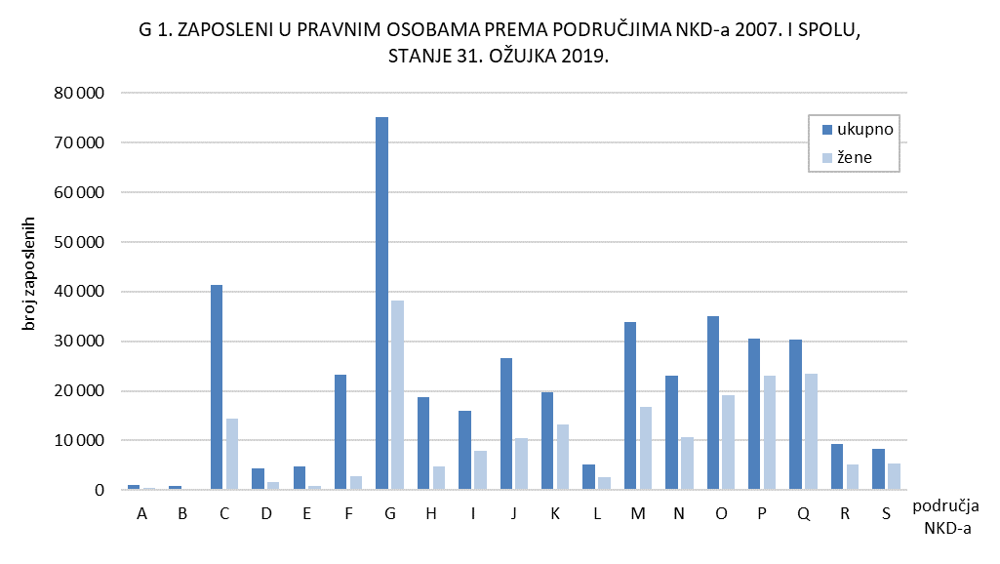

Tab. 2.1.i graf 2
REPUBLIKA HRVATSKA
GRAD ZAGREB

GRADSKI URED ZA STRATEGIJSKO
PLANIRANJE I RAZVOJ GRADA

Odjel za statistiku

2.1. ZAPOSLENI U PRAVNIM OSOBAMA PREMA OBLICIMA VLASNIŠTVA I PODRUČJIMA NKD-a 2007.1)
 |  |  |  |  |  | stanje 31. ožujka 2019.
 |  | Ukupno1) | Oblici vlasništva
 |  |  | državno | privatno | zadružno | mješovito
UKUPNO |  | 367,452 | 134,551 | 222,476 | 58 | 10,367
A | Poljoprivreda, šumarstvo i ribarstvo | 919 | 377 | 542 | - | -
B | Rudarstvo i vađenje | 942 | 2 | 94 | - | 846
C | Prerađivačka industrija | 37,962 | 2,419 | 33,489 | 14 | 2,040
D | Opskrba električnom energijom, plinom, parom i klimatizacija | 4,312 | 3,836 | 321 | - | 155
E | Opskrba vodom; uklanjanje otpadnih voda, gospodarenje otpadom te djelatnosti sanacije okoliša | 4,657 | 3,254 | 1,403 | - | -
F | Građevinarstvo | 19,606 | 3,555 | 15,400 | - | 651
G | Trgovina na veliko i na malo; popravak motornih vozila i motocikala | 66,679 | 549 | 65,134 | 21 | 975
H | Prijevoz i skladištenje | 17,036 | 10,037 | 5,655 | - | 1,344
I | Djelatnosti pružanja smještaja te pripreme i usluživanja hrane | 12,482 | 2,513 | 9,752 | - | 217
J | Informacije i komunikacije | 23,651 | 3,840 | 19,618 | - | 193
K | Financijske djelatnosti i djelatnosti osiguranja | 19,322 | 3,891 | 14,431 | - | 1,000
L | Poslovanje nekretninama | 4,167 | 869 | 3,283 | - | 15
M | Stručne, znanstvene i tehničke djelatnosti | 25,829 | 4,087 | 20,768 | 10 | 964
N | Administrativne i pomoćne uslužne djelatnosti | 21,412 | 1,924 | 19,477 | - | 11
O | Javna uprava i obrana; obvezno socijalno osiguranje | 35,079 | 34,963 | 104 | - | 12
P | Obrazovanje | 30,097 | 27,416 | 2,345 | - | 336
Q | Djelatnosti zdravstvene zaštite i socijalne skrbi | 29,743 | 24,950 | 3,735 | 13 | 1,045
R | Umjetnost, zabava i rekreacija | 8,082 | 4,847 | 3,058 | - | 177
S | Ostale uslužne djelatnosti | 5,475 | 1,222 | 3,867 | - | 386
1) Vidi Metodološka objašnjenja.

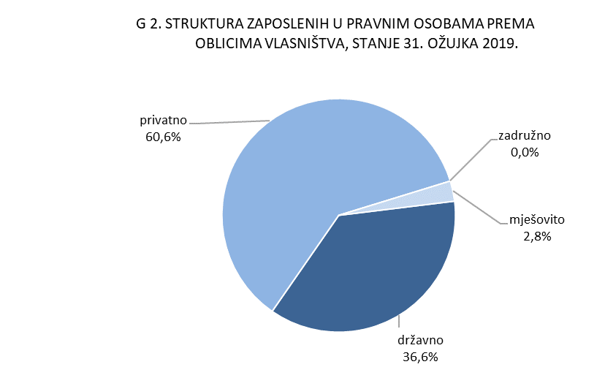

Graf 3
REPUBLIKA HRVATSKA
GRAD ZAGREB

GRADSKI URED ZA STRATEGIJSKO
PLANIRANJE I RAZVOJ GRADA

Odjel za statistiku

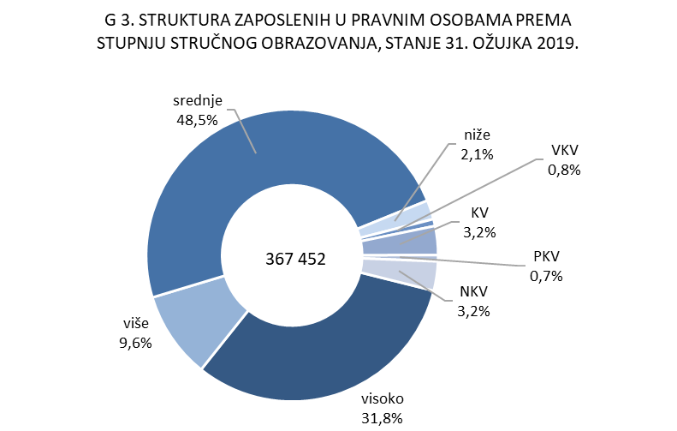

4.2. i graf 4
REPUBLIKA HRVATSKA
GRAD ZAGREB

GRADSKI URED ZA STRATEGIJSKO
PLANIRANJE I RAZVOJ GRADA

Odjel za statistiku

4.2. NEZAPOSLENE OSOBE PREMA RAZINI OBRAZOVANJA
 |  |  |  |  |  |  | stanje 31. ožujka
 |  | 2017. |  | 2018. |  | 2019.
 |  | ukupno | žene | ukupno | žene | ukupno | žene
UKUPNO |  | 28,389 | 15,441 | 21,341 | 11,279 | 17,050 | 8,641
 | Bez škole i nezavršena osnovna škola | 1,205 | 653 | 1,122 | 589 | 964 | 461
 | Osnovna škola | 4,547 | 2,331 | 3,380 | 1,684 | 2,396 | 1,135
 | Srednja škola za zanimanja do 3. god. i škola za KV i VKV radnike | 6,340 | 2,857 | 4,798 | 2,053 | 3,715 | 1,469
 | Srednja škola za zanimanja u trajanju od 4 i više godina i gimnazija | 8,632 | 4,978 | 6,191 | 3,410 | 5,019 | 2,623
 | Prvi stupanj fakulteta, stručni studij i viša škola | 2,680 | 1,482 | 2,004 | 1,112 | 1,644 | 915
 | Fakultet, akademija, magisterij, doktorat | 4,985 | 3,140 | 3,846 | 2,431 | 3,312 | 2,038

 |  |  |  |  |  |  | Izvor: HZZ

